SEPT-OCT - 2022 -
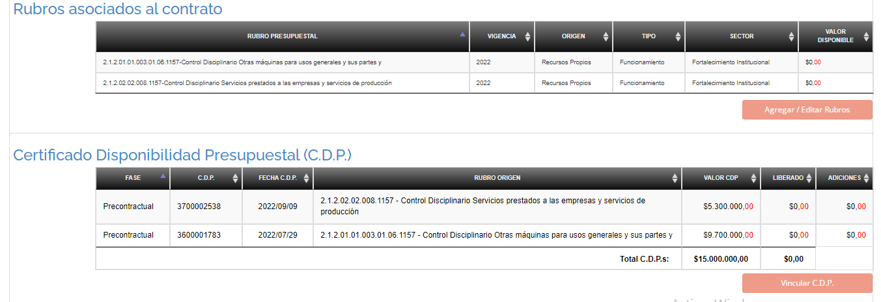
 | RELACIÓN DE CONTRATO AIRES ACONDICIONADOS VIGENCIA - 2022 - SEPTIEMBRE - OFICINA DE CONTROL DISCIPLINARIO INTERNO |  |  |  |  |  |  |  |  |  |  |  |  |  |  | RELACIÓN DE CONTRATO AIRES OTROSÍ VIGENCIA - 2022 - SEPTIEMBRE - OCTUBRE OFICINA DE CONTROL DISCIPLINARIO INTERNO

ITEM | Nombre del Proyecto | Meta Plan de Desarrollo | Tipo de Contrato | Objeto del Contrato | Contratista | Cédula | Número del Contrato | Fecha de inicio | Fecha de Terminación | Valor del Contrato | CDP | RPC | Fecha Publicación Secop II | Link Secop | DURACIÓN DEL CONTRATO / DÍAS | Número del Contrato Otro Sí | Fecha de inicio | Fecha de Terminación | Valor del Contrato | CDP | RPC | Fecha Publicación Secop II | Link Secop | DURACIÓN DEL CONTRATO 7 DÍAS
1 |  |  | MINIMA CUANTÍA | PRESTAR SERVICIOS DE SUMINISTRO E INSTALACIÓN DE AIRES ACONDICIONADOS A LA DEPENDENCIA PARA EL NORMAL DESARROLLO DE LAS ACTIVIDADES ADMINISTRATIVAS DEL OFICINA DE CONTROL DISCIPLINARIO INTERNO. | INVERSIONES PCO COLOMBIA S.A.S. | 900.813.637-5 | 1.03.12.17-0014 | 2022-09-29 | 9/29/22 | $ 12,782,980.00 | 3600001783 ($7.556.500) DE 29 DE JULIO 2022 Y 3700002538 ($5.226.480) DE 09 DE SEPTIEMBRE DE 2022 | 4500035729 ($12.782.980) de 22.09.2022 | 11 DE AGOSTO DE 2022 | https://community.secop.gov.co/Public/Tendering/OpportunityDetail/Index?noticeUID=CO1.NTC.3139095&isFromPublicArea=True&isModal=False | 30 | 1.03.12.17-0014-1 | 2022-10-28 | 2022-11-13 | $ 968,065.00 | 3700002559 DEL 27/10/2022 / $1.000.000 | 4500035957 DEL 09/11/2022 | 2022-10-28 | https://community.secop.gov.co/Public/Tendering/OpportunityDetail/Index?noticeUID=CO1.NTC.3139095&isFromPublicArea=True&isModal=False | 15
 | Total 2022 |  |  |  |  |  |  |  |  | $ 12,782,980.00

 |  |  | Proyectó: Diego Cruz Sánchez - profesional contratista |  |  |  | del proyecto | FORTALECIMIENTO DE LA ESTRATEGIA PREVENTIVA Y CORRECTIVA DE LAS CONDUCTAS DISCIPLINARIAS DE LOS SERVIDORES PÚBLICOS DEL DEPARTAMENTO DEL VALLE DEL CAUCA
 |  |  | Revisó: Pola Patricia Quintero Cubillos - Jefe, Oficina de Control Disciplinario Interno |  |  |  | ACTIVIDAD A1 | 110101 | Actividad A2 | 110201
 |  |  |  |  |  |  | 2020-23

 |  |  |  |  | LINA MARCELA - GERALDINE |  | Carlos David Narváez Bacca | 1085277962 | Supervisor del contrato

